Jasmine
I. Install and Code demo
 | Cách code:
 | 1 | Import lib jasmine
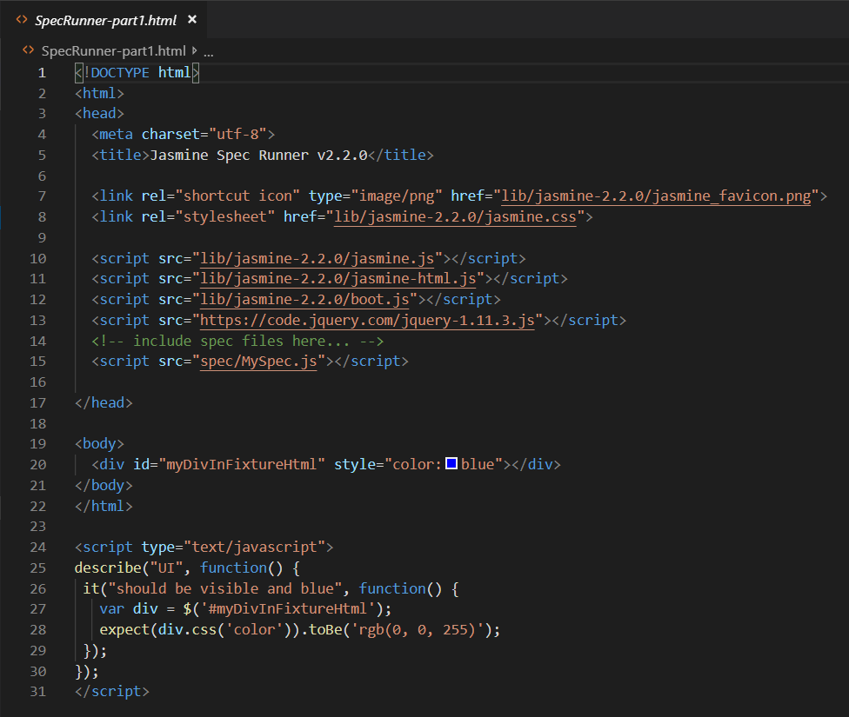

 | 2 | Tạo test case:
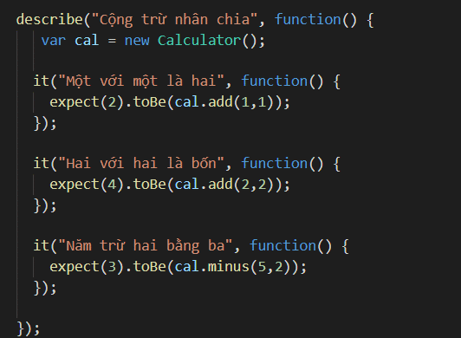

 | 3 | Run Junit

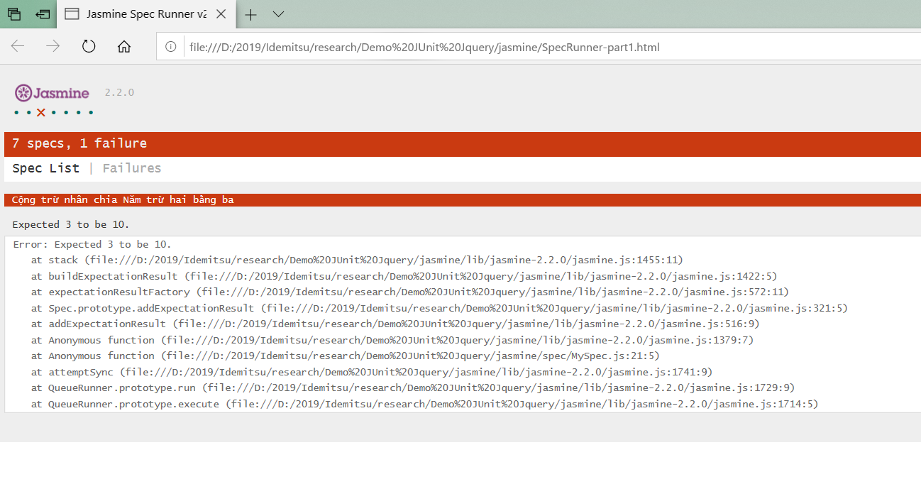

Tham khảo demo : Demo JUnit Jquery\jasmine

II. Một số matcher của Jasmine
 | toBeChecked (): chỉ dành cho các thẻ có thuộc tính được kiểm tra
 | expect($(‘<input type=”checkbox” checked=”checked”/>’)).toBeChecked()

 | toBeDisables ():
 | expect($(‘<input type=”submit” disabled=”disabled”/>’)).toBeDisabled()

 | toBeEmpty (): Kiểm tra các phần tử hoặc văn bản DOM con.
 | toBeF Focused ():
 | expect($(‘<input type=”text” />’).focus()).toBeFocused()

 | toBeHidden ():
 | toBeInDOM (): Kiểm tra xem phần tử phù hợp có được gắn vào DOM không
 | toBeMatchedBy (jQuerySelector): Kiểm tra xem liệu tập hợp các phần tử khớp có khớp với bộ chọn đã cho không
 | toBeSelected (): chỉ dành cho các thẻ có thuộc tính được chọn
 | toBeVisible (): Các phần tử được coi là có thể nhìn thấy nếu chúng tiêu thụ không gian trong tài liệu. Các phần tử vô hình có chiều rộng hoặc chiều cao lớn hơn 0.
 | toContainEuity (jQuerySelector)
 | toContainHtml (chuỗi)
 | toContainText (chuỗi)
 | toEqual (jQuerySelector)
 | toExist (): true nếu phần tử tồn tại trong hoặc ngoài dom
 | toHandle (tên sự kiện)
 | toHandleWith (eventName, eventHandler)
 | toHaveAttr (propertyName, propertyValue): giá trị thuộc tính là tùy chọn, nếu bỏ qua nó sẽ chỉ kiểm tra nếu thuộc tính tồn tại
 | toHaveBeenTriggeredOn (bộ chọn): nếu sự kiện đã được kích hoạt trên bộ chọn
 | toHaveBeenTriggered (): nếu sự kiện đã được kích hoạt trên bộ chọn
 | toHaveBeenTriggeredOnAndWith (bộ chọn, phần bổ sung): nếu sự kiện đã được kích hoạt trên bộ chọn và với phần bổ sung
 | toHaveBeenPreventedOn (bộ chọn): nếu sự kiện đã bị ngăn chặn trên bộ chọn
 | toHaveBeenPrevented (): nếu sự kiện đã được ngăn chặn trên bộ chọn
 | toHaveClass (tên lớp)
 | toHaveCss (css)
 | toHaveData (khóa, giá trị)
 | toHaveHtml (chuỗi)
 | toHaveId (id)
 | toHaveLpm (giá trị)
 | toHaveProp (propertyName, propertyValue): giá trị thuộc tính là tùy chọn, nếu bỏ qua nó sẽ chỉ kiểm tra nếu thuộc tính tồn tại
 | toHaveText (chuỗi): chấp nhận Chuỗi hoặc biểu thức chính quy
 | toHaveValue (value): chỉ dành cho các phần tử mà val có thể được gọi (đầu vào, textarea, v.v.)

 | Jasmine hỗ trợ 4 hàm before, after như sau

 |  | describe("Sử dụng before và after", function() {

 |  | beforeEach(function() {
 |  | //Hàm này được chạy NHIỀU LẦN vào đầu mỗi test case
 |  | });

 |  | afterEach(function() {
 |  | //Hàm này được chạy NHIỀU LẦN vào cuối mỗi test case
 |  | });

 |  | beforeAll(function() {
 |  | //Hàm này được chạy MỘT LẦN duy nhất trước khi chạy
 |  | //các test case trong describe này
 |  | });

 |  | afterAll(function() {
 |  | //Hàm này được chạy MỘT LẦN duy nhất sau khi chạy
 |  | //xong các test case trong describe này
 |  | });

 |  | });
 | Trong Jasmine, spy được dùng để kiểm tra xem 1 hàm có được gọi hay không. Ngoài ra, nó còn có thể được dùng để làm mock object

 |  | describe("Dùng spy", function() {
 |  | var person, eaten = null;

 |  | //Hàm này được chạy đầu mỗi test case
 |  | beforeEach(function() {
 |  | person = {
 |  | eat: function(value) {
 |  | eaten = value;
 |  | }
 |  | };

 |  | //Gắn spy vào để theo dõi hàm eat của object person
 |  | // Ở đây dùng thêm callThrough
 |  | spyOn(person, 'eat').and.callThrough();

 |  | person.eat('banana');
 |  | });

 |  | it("Not stop execution on a function", function() {
 |  | //Spy không chặn hàm eat nữa
 |  | expect(eaten).toBe('banana');
 |  | });
 |  | });

 | Link tham khảo:
 | https://www.htmlgoodies.com/beyond/javascript/js-ref/testing-dom-events-using-jquery-and-jasmine-2.0.html
 | https://labs.septeni-technology.jp/technote/jasmine-jquery/
 | https://toidicodedao.com/2015/04/07/viet-unit-test-cho-javascript-voi-jasmine-phan-2/

QUnit
I. Install and Code demo

 | Tương tự jasmine :
 | 1 | Import lib Qunit

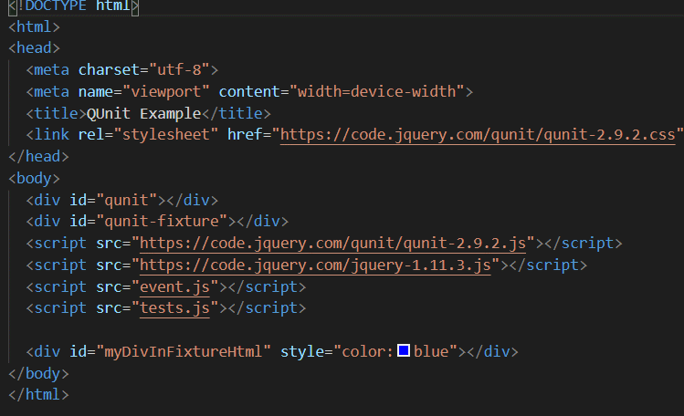

 |  | 2 | Tạo test case:
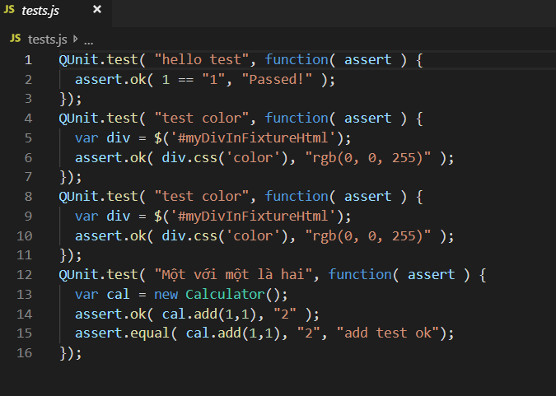

 | 3 | Run Junit

Tham khảo demo : Demo JUnit Jquery\Qunit
II. Một số matcher của Jasmine
Link tham khảo:
https://qunitjs.com/

 | async | trả về hàm gọi lại và tạm dừng xử lý kiểm tra cho đến khi hàm gọi lại được gọi với số lần được chỉ định. |  | https://api.qunitjs.com/assert/async
 | deepEqual | So sánh đệ qui hoặc array
 | equal | So sánh đơn giản .VD String, int… (==)
 | expect | Để đảm bảo rằng số lượng xác nhận rõ ràng được chạy trong bất kỳ thử nghiệm nào, hãy sử dụng assert.Expect (number ) để đăng ký số lượng dự kiến. Nếu số lần xác nhận chạy không khớp với số lượng dự kiến, thử nghiệm sẽ thất bại.
 | notDeepEqual, notEqual, notOk, notPropEqual, notStrictEqual, ok, propEqual, pushResult, rejects, step, strictEqual, throws, timeout, verifySteps … (Tham khảo https://api.qunitjs.com)

coverage(Jasmine)
Coverage Jasmine with karma

 | 1. config karma

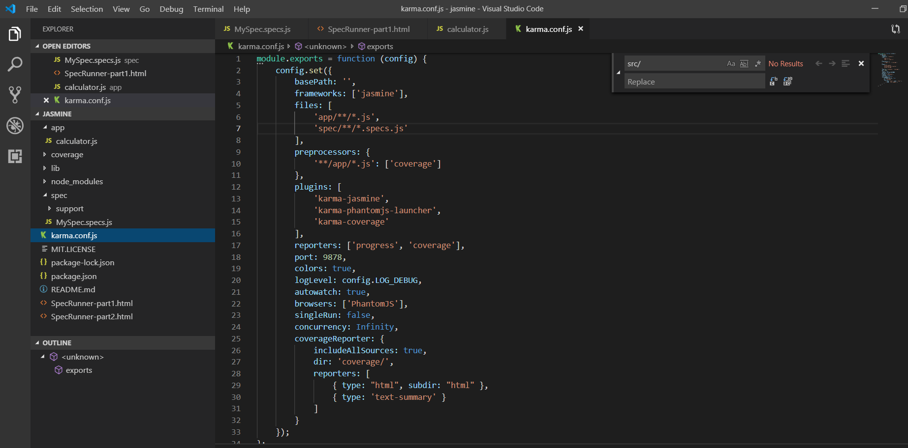

 | 2. install karma

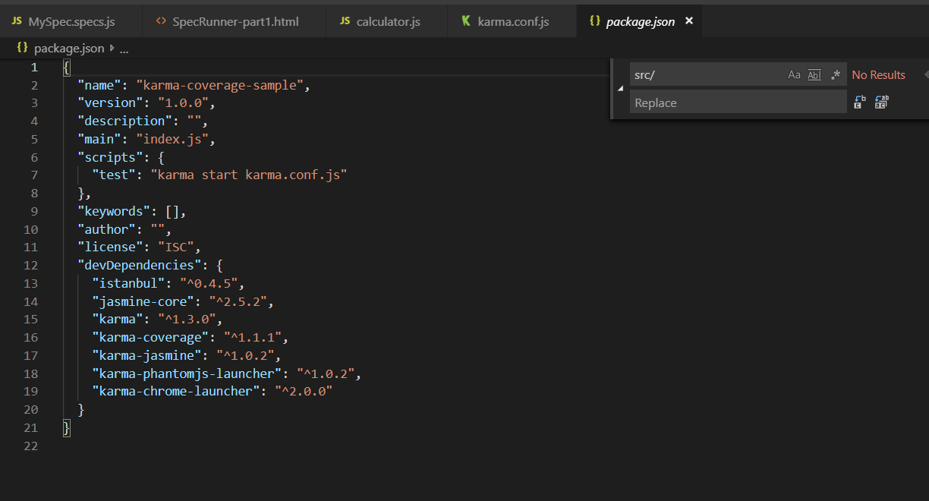

 | Install karma với lệnh npm install

 | 3. Run test

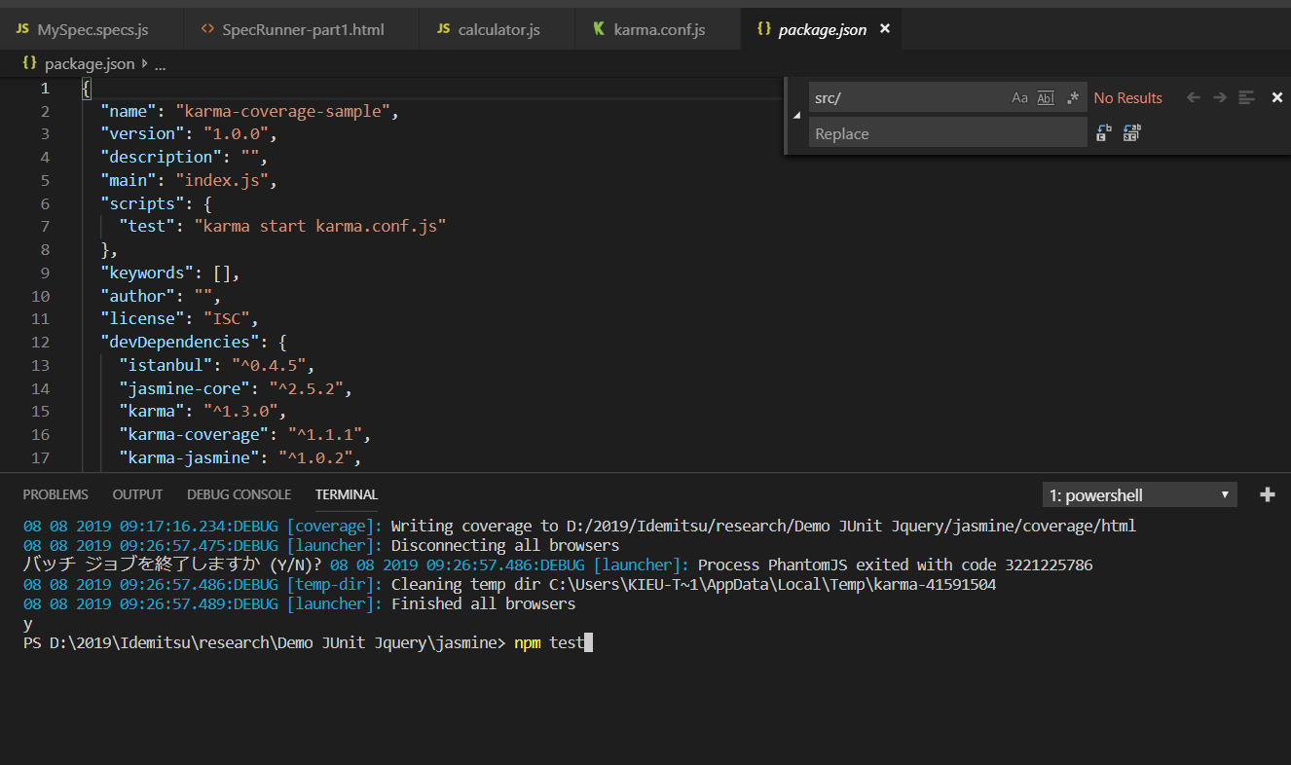

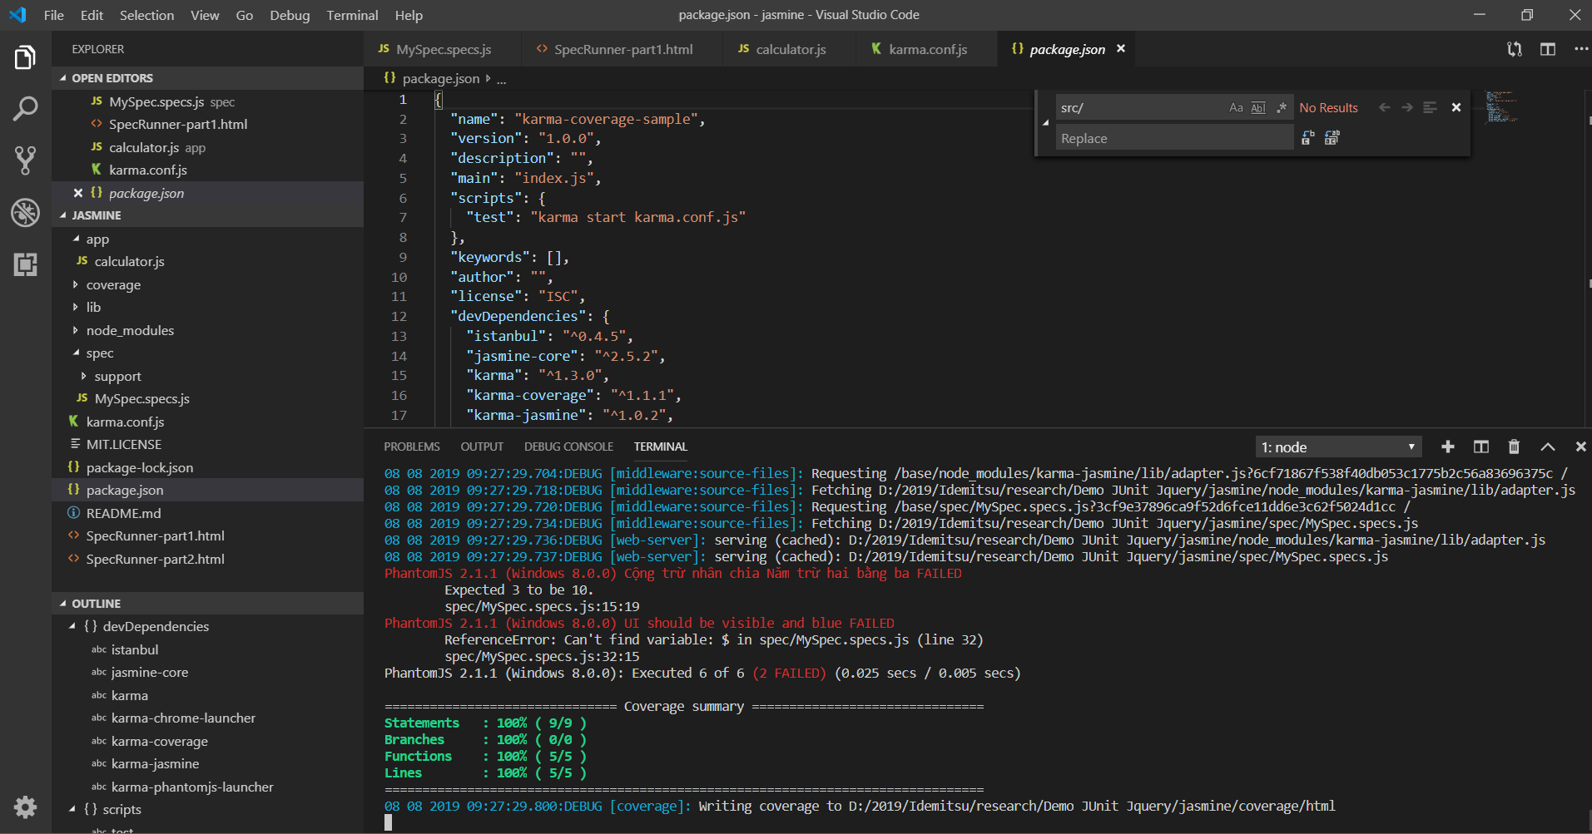

 | 4. Kiểm tra coverage

coverage(QUnit)

Coverage QUnit with karma

 | 1. config karma

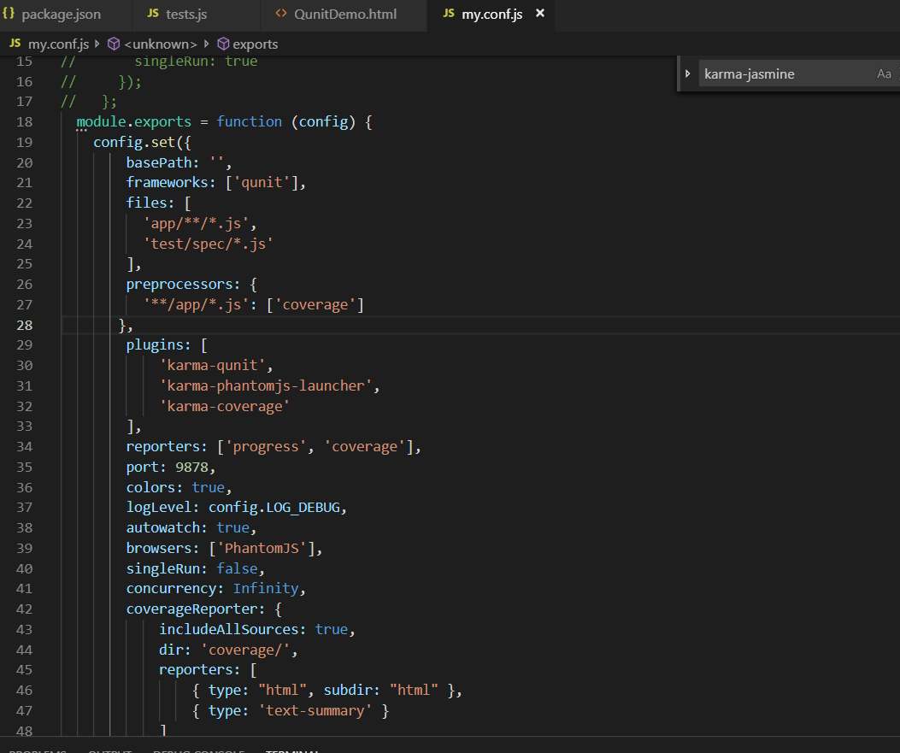

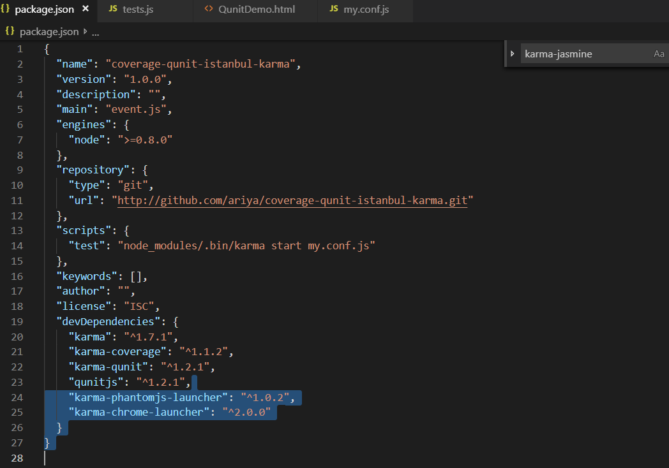
 | 2. install karma

 | Install karma với lệnh npm install

 | 3. Run test

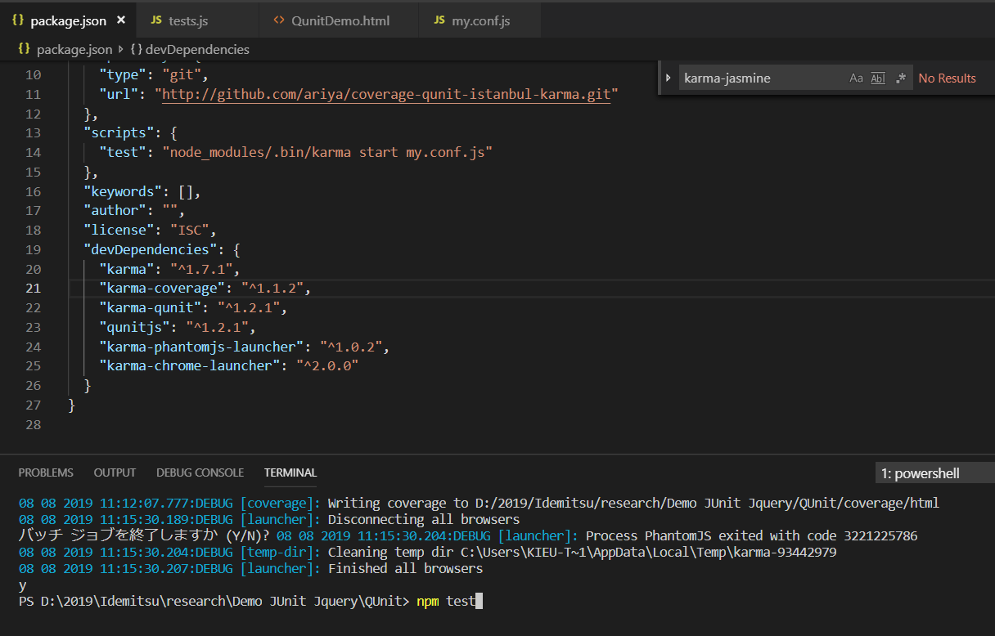

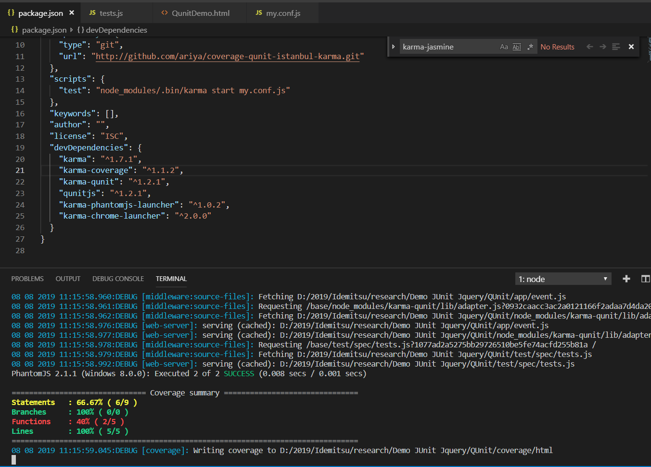

 | 4. Kiểm tra coverage

